製品生産量
木材保存処理工場実態調査結果

【調査対象 ：毎年３月末現在で北海道が把握している木材保存処理による製品生産を実施している工場 】

１ 用途別製品生産量

○ 令和４年度の対象工場数は２２工場で、前年度より１工場減少しました。
○ 令和４年度の木材保存処理を行った製品生産量は、１４，７８６㎥で、前年度より約１５．７％減少しました。
○ 保存処理を行った用途別の製品生産量は、牧柵が４，５０３㎥（３０．５％）と最も多く、次いで建築用（土台）
が３,７８８㎥(２５．６％）となっています。
○ 薬剤別でみると、ACQを使用した製品生産量が６，３０４㎥と、全体の４２．６％を占めています。

表１－１ 用途別製品生産量の推移

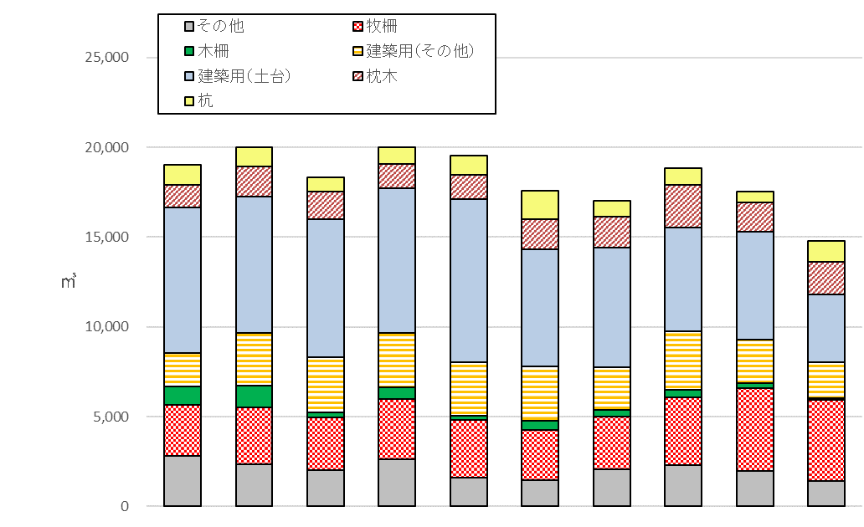

 |  |  |  |  |  |  |  |  |  |  | 単位：㎥
区分 |  | H25 | H26 | H27 | H28 | H29 | H30 | R元 | R2 | R３ | R４

 | 杭 | 1,155 | 1,052 | 789 | 919 | 1,098 | 1,608 | 878 | 966 | 643 | 1,167
 |  | (6.1%) | (5.3%) | (4.3%) | (4.6%) | (5.6%) | (9.1%) | (5.2%) | (5.1%) | (3.7%) | (7.9%)
 | 枕木 | 1,255 | 1,702 | 1,524 | 1,350 | 1,354 | 1,665 | 1,698 | 2,333 | 1,611 | 1,797
 |  | (6.6%) | (8.5%) | (8.3%) | (6.8%) | (6.9%) | (9.5%) | (10.0%) | (12.4%) | (9.2%) | (12.2%)
 | 建築用（土台） | 8,083 | 7,579 | 7,690 | 8,048 | 9,056 | 6,506 | 6,683 | 5,780 | 6,021 | 3,788
 |  | (42.4%) | (37.9%) | (42.0%) | (40.3%) | (46.3%) | (37.0%) | (39.3%) | (30.7%) | (34.3%) | (25.6%)
 | 建築用（その他） | 1,854 | 2,919 | 3,064 | 3,009 | 2,978 | 3,015 | 2,366 | 3,266 | 2,386 | 2,005
 |  | (9.7%) | (14.6%) | (16.7%) | (15.1%) | (15.2%) | (17.1%) | (13.9%) | (17.3%) | (13.6%) | (13.6%)
 | 木柵 | 1,040 | 1,225 | 304 | 694 | 260 | 510 | 371 | 414 | 300 | 112
 |  | (5.5%) | (6.1%) | (1.7%) | (3.5%) | (1.3%) | (2.9%) | (2.2%) | (2.2%) | (1.7%) | (0.8%)
 | 牧柵 | 2,839 | 3,187 | 2,897 | 3,349 | 3,175 | 2,809 | 2,942 | 3,770 | 4,609 | 4,503
 |  | (14.9%) | (15.9%) | (15.8%) | (16.8%) | (16.2%) | (16.0%) | (17.3%) | (20.0%) | (26.3%) | (30.5%)
 | その他 | 2,816 | 2,330 | 2,042 | 2,612 | 1,622 | 1,470 | 2,065 | 2,323 | 1,978 | 1,414
 |  | (14.8%) | (11.7%) | (11.2%) | (13.1%) | (8.3%) | (8.4%) | (12.1%) | (12.3%) | (11.3%) | (9.6%)
計 |  | 19,042 | 19,994 | 18,311 | 19,981 | 19,543 | 17,583 | 17,003 | 18,852 | 17,548 | 14,786

 | （注） 四捨五入の関係で、合計に一致しないことがあります。（以降の表においても同様。）

表１－２ 薬剤別製品生産量
 |  |  |  |  |  |  |  | 単位：㎥
区 分 |  | クレオソート |  | ＡＣＱ | ＡＡＣ | ＣＵＡＺ | その他 | 合計
杭 |  | 40 |  | 709 | 5 | 353 | 60 | 1,167
枕木 |  | 1,503 |  | 283 | 0 | 11 | 0 | 1,797
建築用（土台） |  | 0 |  | 2,451 | 0 | 612 | 725 | 3,788
建築用（その他） |  | 59 |  | 1,113 | 0 | 135 | 698 | 2,005
木柵 |  | 0 |  | 86 | 4 | 0 | 22 | 112
牧柵 |  | 3,270 |  | 928 | 4 | 1 | 300 | 4,503
その他 |  | 181 |  | 734 | 13 | 64 | 422 | 1,414
合計 |  | 5,053 |  | 6,304 | 26 | 1,176 | 2,227 | 14,786
 |  | (34.2%) |  | (42.6%) | (0.2%) | (8.0%) | (15.1%) | (100%)

原料使用量
２ 樹種別原料使用量

○ 令和４年度の原料使用量は、１５，２１６㎥で、前年度より約１５．４％減少しました。
○ 樹種別の原料使用量は、カラマツが６，７７１㎥（４４．５％）と最も多く、次いで米ツガが
３，３５８㎥（２２．１％）、 エゾ・トドが２，４４８㎥（１６．１％）となっています。
○ 形態・産地別の原料使用量では、素材は国産材のみで、３，３５８㎥（１００％）となっています。
また、半製品は、国産材が７，４２５㎥（６３．２％）、輸入材が４，３５６㎥（３６．８％）となっています。

表２－１ 樹種別原料使用量の推移

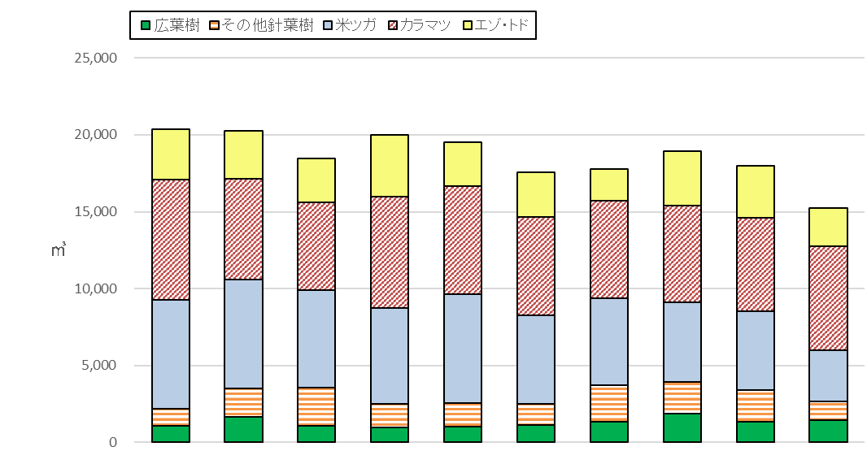

 |  |  |  |  |  |  |  |  |  |  | 単位：㎥
区 分 |  | H25 | H26 | H27 | H28 | H29 | H30 | R元 | R2 | R３ | R４
 | エゾ・トド | 3,249 | 3,143 | 2,842 | 4,024 | 2,862 | 2,928 | 2,084 | 3,547 | 3,390 | 2,448
 |  | (16.0%) | (15.5%) | (15.4%) | (20.1%) | (14.6%) | (16.7%) | (11.7%) | (18.7%) | (18.9%) | (16.1%)
 | カラマツ | 7,848 | 6,528 | 5,688 | 7,207 | 7,043 | 6,412 | 6,335 | 6,294 | 6,090 | 6,771 | 端数調整
 |  | (38.6%) | (32.2%) | (30.8%) | (36.1%) | (36.0%) | (36.5%) | (35.6%) | (33.2%) | (33.9%) | (44.5%)
 | 米ツガ | 7,048 | 7,075 | 6,372 | 6,263 | 7,106 | 5,734 | 5,630 | 5,148 | 5,087 | 3,358
 |  | (34.7%) | (34.9%) | (34.5%) | (31.3%) | (36.4%) | (32.6%) | (31.7%) | (27.2%) | (28.3%) | (22.1%)
 | その他針葉樹 | 1,124 | 1,854 | 2,483 | 1,512 | 1,497 | 1,403 | 2,394 | 2,075 | 2,070 | 1,211
 |  | (5.5%) | (9.1%) | (13.5%) | (7.6%) | (7.7%) | (8.0%) | (13.5%) | (11.0%) | (11.5%) | (8.0%)
 | 広葉樹 | 1,071 | 1,661 | 1,066 | 975 | 1,036 | 1,106 | 1,333 | 1,879 | 1,347 | 1,428
 |  | (5.3%) | (8.2%) | (5.8%) | (4.9%) | (5.3%) | (6.3%) | (7.5%) | (9.9%) | (7.5%) | (9.4%)
計 |  | 20,340 | 20,261 | 18,451 | 19,981 | 19,543 | 17,583 | 17,776 | 18,943 | 17,984 | 15,216 |  | 84.6%

表２－２ 形態（素材・半製品）・産地（国産・輸入）別原料使用量
 |  |  |  |  |  |  |  | 単位：㎥
区 分 |  |  | エゾ・トド | カラマツ | 米ツガ | その他 針葉樹 | 広葉樹 | 計 | 構成比
素 材 |  | 国産材 | 1,035 | 2,328 | - | 22 | 0 | 3,385 | (100%) |  |  | 端数調整
 |  | 輸入材 | 0 | 0 | 0 | 0 | 0 | 0 | (0.0%)
 |  | 計 | 1,035 | 2,328 | 0 | 22 | 0 | 3,385 | (100%)
半製品 |  | 国産材 | 1,243 | 4,443 | - | 715 | 1,074 | 7,475 | (63.2%)
 |  | 輸入材 | 170 | 0 | 3,358 | 474 | 354 | 4,356 | (36.8%)
 |  | 計 | 1,413 | 4,443 | 3,358 | 1,189 | 1,428 | 11,831 | (100%)
合 計 |  | 国産材 | 2,278 | 6,771 | - | 737 | 1,074 | 10,860 | (71.4%)
 |  | 輸入材 | 170 | 0 | 3,358 | 474 | 354 | 4,356 | (28.6%)
 |  | 計 | 2,448 | 6,771 | 3,358 | 1,211 | 1,428 | 15,216 | (100%)

薬剤使用量
３ 木材保存剤使用量

○ 令和４年度の木材保存剤使用量は、５２８．９トンで、前年度より２．８％減少しました。
○ 薬剤別の使用量は、クレオソートが４４９．８トンと最も多く、全体の８５．０％を占めており、次いで
ACQが５５．３トンで、１０．５％となっています。

表３ 木材保存剤使用量の推移

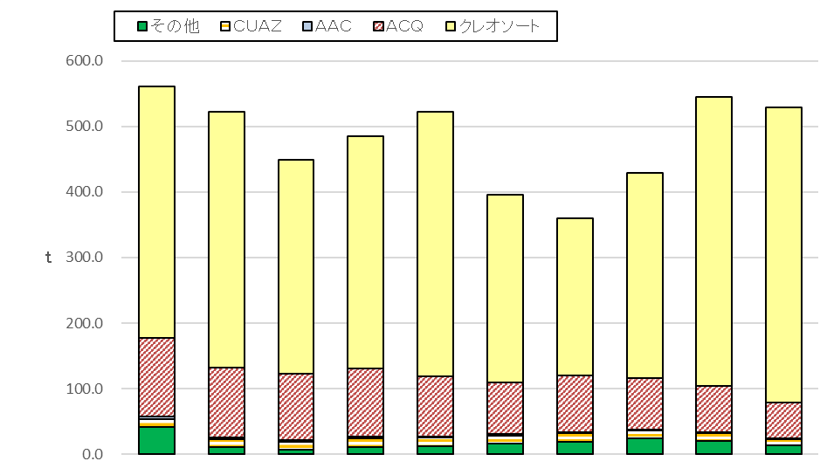

 |  |  |  |  |  |  |  |  |  |  | 単位：t
区 分 |  | H25 | H26 | H27 | H28 | H29 | H30 | R元 | R２ | R３ | R４
 | クレオソート | 383.4 | 389.7 | 325.8 | 354.2 | 403.1 | 285.8 | 239.5 | 312.5 | 440.5 | 449.8
 |  | (68.3%) | (74.6%) | (72.6%) | (73.1%) | (77.3%) | (72.2%) | (60.5%) | (72.8%) | (80.9%) | (85.0%)
 | ＡＣＱ | 120.9 | 106.5 | 100.9 | 102.6 | 91.4 | 79.0 | 86.0 | 79.4 | 69.9 | 55.3
 |  | (21.5%) | (20.4%) | (22.5%) | (21.2%) | (17.5%) | (19.9%) | (21.7%) | (18.5%) | (12.8%) | (10.5%)
 | ＡＡＣ | 3.3 | 3.3 | 2.9 | 3.1 | 1.7 | 3.4 | 2.4 | 1.1 | 1.0 | 1.0
 |  | (0.6%) | (0.6%) | (0.6%) | (0.6%) | (0.3%) | (0.9%) | (0.6%) | (0.3%) | (0.2%) | (0.2%)
 | ＣＵＡＺ | 12.1 | 11.1 | 12.3 | 13.2 | 13.1 | 11.3 | 12.4 | 12.1 | 13.2 | 8.9
 |  | (2.1%) | (2.1%) | (2.7%) | (2.7%) | (2.5%) | (2.9%) | (3.1%) | (2.8%) | (2.4%) | (1.7%)
 | その他 | 41.7 | 11.4 | 6.6 | 11.4 | 12.4 | 16.5 | 19.6 | 24.1 | 19.7 | 13.9
 |  | (7.4%) | (2.2%) | (1.5%) | (2.4%) | (2.4%) | (4.2%) | (4.9%) | (5.6%) | (3.6%) | (2.6%)
計 |  | 499.1 | 561.4 | 522.1 | 448.4 | 484.4 | 521.6 | 396.0 | 429.2 | 544.3 | 528.9

